my-data
Name | OurData
苗疆女 | 1,113
小师妹 | 1,102
李师师 | 659
役使 | 597
花艺女 | 564
棋士 | 526
西域女子 | 393
迅鹰少女 | 343
将门女 | 311
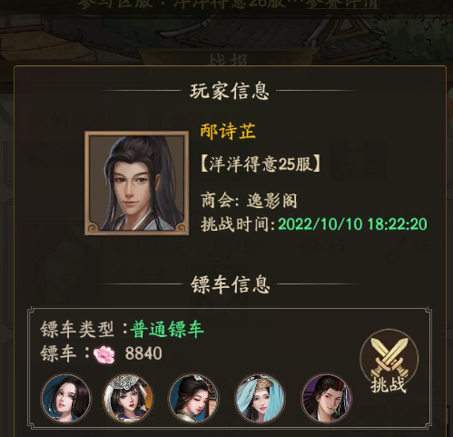
小乞丐 | 306
绣娘 | 269
草原女孩 | 266
书香女 | 257
丫鬟 | 249
采药女 | 246
针线女 | 217
蒙琪儿 | 196
医师 | 195
红娘子 | 190
卖伞女 | 164
戏子 | 148

